2E

1NF | нет PK

2NF

 | client_id | first_name | last_name | Province | City | postal_code
 | 23 | Khalid | Boulahrouz | Noord-Holland | Alkmaar | 1825hh
 | 24 | ZinEdine | Zidane | Noord-Holland | Langedjik | 1834dk
 | 25 | Ruud | van Nisterlooy | Noord-Holland | Schermer | 1844jj
 | 19 | Philip | Cocu | Noord-Holland | Heilo | 1850wi

3NF
 | client_id | first_name | last_name | postal_code |  | postal_code | Province_ID | City_ID | Province_ID | Province | City_ID | City
 | 23 | Khalid | Boulahrouz | 1825hh |  | 1825hh | 1 | 1 | 1 | Noord-Holland | 1 | Alkmaar
 | 24 | ZinEdine | Zidane | 1834dk |  | 1834dk | 1 | 2 |  |  | 2 | Langedjik
 | 25 | Ruud | van Nisterlooy | 1844jj |  | 1844jj | 1 | 3 |  |  | 3 | Schermer
 | 19 | Philip | Cocu | 1850wi |  | 1850wi | 1 | 4 |  |  | 4 | Heilo

2F
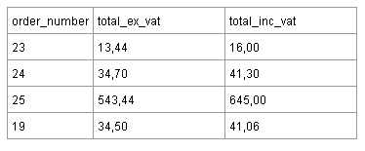
2FK
 |  |  | 13.44 | 15.9936
 |  |  | 34.7 | 41.293
 |  |  | 543.44 | 646.6936
 |  |  | 34.5 | 41.055

3FK
 | order-number | total_ex_vat
 | 23 | 13.44
 | 24 | 34.7
 | 25 | 543.44
 | 19 | 34.5

 | total_inc_vat - вычесляемая колонка

